Solicitud gráfica
 | Área: | Matemáticas |  |  | Fecha:
 | Grado: | 6
 | Título del tema: | Las operaciones con números naturales |  |  | ¿Cuaderno de estudio o recurso? | Cuaderno de Estudio
 | Editor: | Diana Margarita Gonzalez Martinez

 | Código guión o recurso: | MA_06_03_CO | ← Para determinar este código, visite la hoja de Ayuda
 |  |  |  |  | ESPECIFICACIÓN DE ARCHIVOS A ENTREGAR
Núm. | Archivo Shutterstock o ruta en web | Imagen para: | Tipo | Formato | Nombre imagen SMALL | Tamaño imagen SMALL | Nombre imagen ZOOM | Tamaño imagen ZOOM | Descripción | Observaciones
IMG01 | Ver observaciones | Cuaderno de Estudio | Ilustración | Horizontal | MA_06_03_CO_IMG01_small | 526 x 370 px | MA_06_03_CO_IMG01_zoom | 800 x 600 px | Propiedades de la adición.
IMG02 | Ver observaciones | Cuaderno de Estudio | Ilustración | Horizontal | MA_06_03_CO_IMG02_small | 526 x 370 px | MA_06_03_CO_IMG02_zoom | 800 x 600 px | Propiedades de la sustracción.
IMG03 | 152345408 | Cuaderno de Estudio | Fotografía | Horizontal | MA_06_03_CO_IMG03_small | 526 x 370 px | MA_06_03_CO_IMG03_zoom | 800 x 600 px | Multiplicación de números naturales
IMG04 | Ver observaciones | Cuaderno de Estudio | Ilustración | Horizontal | MA_06_03_CO_IMG04_small | 526 x 370 px | MA_06_03_CO_IMG04_zoom | 800 x 600 px | Términos de la División | Cambiar Resto por Residuo
IMG05 | Ver observaciones | Cuaderno de Estudio | Ilustración | Horizontal | MA_06_03_CO_IMG05_small | 526 x 370 px | MA_06_03_CO_IMG05_zoom | 800 x 600 px | Ejemplo de los elementos de la división | Cambiar la palabra Resto por Residuo. Es necesario cambiar el punto del número 1054
IMG06 | Ver observaciones | Cuaderno de Estudio | Ilustración | Horizontal | MA_06_03_CO_IMG06_small | 526 x 370 px | MA_06_03_CO_IMG06_zoom | 800 x 600 px | División exacta | 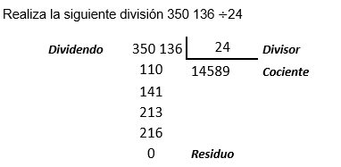 | 350 136 | 24 | Divisor
IMG07 | Ver observaciones | Cuaderno de Estudio | Ilustración | Horizontal | MA_06_03_CO_IMG07_small | 526 x 370 px | MA_06_03_CO_IMG07_zoom | 800 x 600 px | División inexacta | 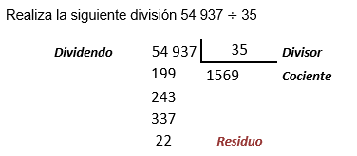 | 110 | 14589 | Cociente
IMG08 | Ver observaciones | Cuaderno de Estudio | Ilustración | Horizontal | MA_06_03_CO_IMG08_small | 526 x 370 px | MA_06_03_CO_IMG08_zoom | 800 x 600 px | División inexacta |  | 141
IMG09 | Ver observaciones | Cuaderno de Estudio | Cuaderno de Estudio | Horizontal | MA_06_03_CO_IMG09_small | 526 x 370 px | MA_06_03_CO_IMG09_zoom | 800 x 600 px | Boletería de una función de teatro | 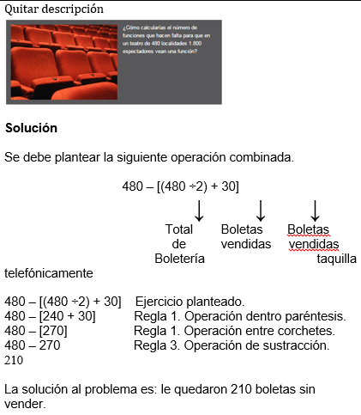 | 213
IMG10 | Ver observaciones | Cuaderno de Estudio | Ilustración | Horizontal | MA_06_03_CO_IMG10_small | 526 x 370 px | MA_06_03_CO_IMG10_zoom | 800 x 600 px | Ecuaciones aditivas | 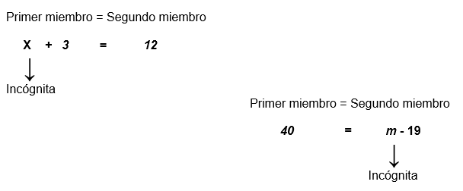
IMG11 | Ver observaciones | Cuaderno de Estudio | Ilustración | Horizontal | MA_06_03_CO_IMG11_small | 526 x 370 px | MA_06_03_CO_IMG11_zoom | 800 x 600 px | Ecuaciones aditivas
IMG12 | Ver observaciones | Cuaderno de Estudio | Ilustración | Horizontal | MA_06_03_CO_IMG12_small | 526 x 370 px | MA_06_03_CO_IMG12_zoom | 800 x 600 px | Ecuaciones aditivas
IMG13 | Ver observaciones | Cuaderno de Estudio | Ilustración | Horizontal | MA_06_03_CO_IMG13_small | 526 x 370 px | MA_06_03_CO_IMG13_zoom | 800 x 600 px | Ecuaciones aditivas | 
IMG14 | Ver observaciones | Cuaderno de Estudio | Ilustración | Horizontal | MA_06_03_CO_IMG14_small | 526 x 370 px | MA_06_03_CO_IMG14_zoom | 800 x 600 px | Ecuaciones aditivas
IMG15 | Ver observaciones | Cuaderno de Estudio | Ilustración | Horizontal | MA_06_03_CO_IMG15_small | 526 x 370 px | MA_06_03_CO_IMG15_zoom | 800 x 600 px | Ecuaciones multiplicativas
IMG16 | Ver observaciones | Cuaderno de Estudio | Ilustración | Horizontal | MA_06_03_CO_IMG16_small | 526 x 370 px | MA_06_03_CO_IMG16_zoom | 800 x 600 px | Ecuaciones multiplicativas | 
IMG17 | Ver observaciones | Cuaderno de Estudio | Ilustración | Horizontal | MA_06_03_CO_IMG17_small | 526 x 370 px |  | 800 x 600 px | Ecuaciones multiplicativas
IMG18 | Ver observaciones | Cuaderno de Estudio | Ilustración | Horizontal | MA_06_03_CO_IMG18_small | 526 x 370 px | MA_06_03_CO_IMG17_zoom | 800 x 600 px | Ecuaciones multiplicativas
IMG19 | Ver observaciones | Cuaderno de Estudio | Ilustración | Horizontal | MA_06_03_CO_IMG19_small | 526 x 370 px | MA_06_03_CO_IMG19_zoom | 800 x 600 px | Intervalo abierto
IMG20 | Ver observaciones | Cuaderno de Estudio | Ilustración | Horizontal | MA_06_03_CO_IMG20_small | 526 x 370 px | MA_06_03_CO_IMG20_zoom | 800 x 600 px | Intervalo cerrado

